Instruções
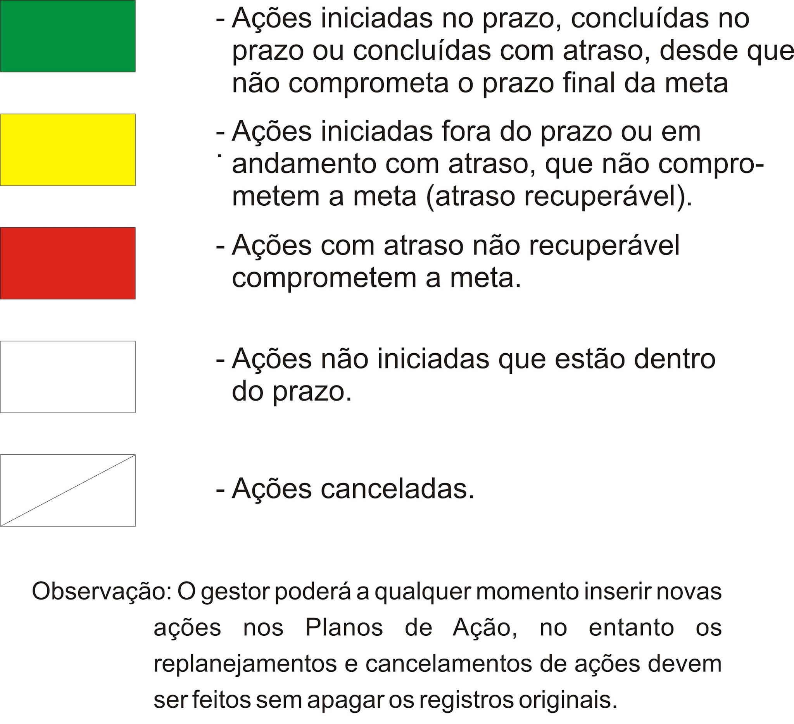
Estas duas etapas são fundamentais para delimitar o espaço / abrangência do Problema
 | Instruções

Detecção
 | Fluxograma do PDCA
P |  | Identificação do Problema

d
 |  | Observação do Problema
d
 |  | Análise do Problema (Fenômeno) |  | Elaborar Lista de Verificação |  | Elaborar Gráfico de Pareto

 |  | Análise do Processo (Causas) |  | Elaborar o Diagrama de Causa e Efeito + Brainstorming

Causa raiz ?
 |  | Plano de Ação | Sim

D |  | Execução
 |  |  |  |  | Não
C |  | Verificação |  | Transforma Causa em Efeito

A |  | Padronização

 | Definições
 | Problema | É um Resultado (ou efeito) indesejável de um processo. No Diagrama de Causa e Efeito está localizado na cabeça da espinha de peixe.
 | Causa | Ação que ocorre no Processo (meios) e que afeta o Resultado (fins). No Diagrama de Causa e Efeito está localizada nas espinhas da espinha de peixe.
 | Estratificação | Ferramenta para classificar e agrupar a informação(dados) segundo características ou categorias. Permite entender melhor o problema de modo a focalizar a ação.
 | Gráfico de Pareto | Gráfico de barras verticais que dispõe a informação de forma a tornar evidente e visual a priorização de temas/fatores causais.
 | Diagrama de Causa Efeito | Ferramenta utilizada para correlacionar o Resultado ou saida de um processo (efeito), com suas causas, que estão dentro do processo (meios).
 | Brainstorming (Tempestade de idéias) | É uma dinâmica de grupo em que as pessoas, de forma organizada e com oportunidades iguais, fazem um esforço mental para opinar sobre determinado assunto.
 | Desmembramento das Causas em motivo único ou múltiplo | Método utilizado para identificar, dentro de uma causa fundamental, várias pequenas sub causas (motivos). Para cada Sub causa deve ser elaborada uma ação corretiva. As Sub causas são elementos que conjuntamente formam uma causa de um problema.
 | Teste dos Por Quês | Método utilizado para buscar e encontrar a causa raiz de um problema, através da pergunta "por que ocorre uma determinada causa?". A sua resposta gera um novo "por que?" e assim sucessivamente, até que seja encontrada a causa fundamental.
 | Processo | Conjunto de recursos (humanos e materiais) e método , organizado para operacionalizar uma determinada atividade ou garantir o resultado esperado com a sua execução.
 | Produto | Resultado (efeito) de um processo, podendo ser um bem ou um serviço.
 | Meta | É um resultado a ser atingido no futuro. É composta pelo objetivo, valor e prazo.

 | Critérios para Atualização dos Planos de Ação

Pareto
Maiores incidentes

Análise das Causas
Análise das Causas (Análise do Processo)

 | Causas Prováveis

Ao inserir causas observar a seqüência numérica das caixas no diagrama.
13 |  | 14 |  | 15

7 | Poucas pessoas | 8 |  | 9

1 | Licenças de TS ainda não foram ativadas | 2 | Chamados são encaminhados diretamente para o N2 | 3 | Falta de conhecimento da euqipe de N1

 |  |  |  |  |  | Problema

 |  |  |  |  |  | Quantidade de ocorrências de incidentes muito elevada. Acima de 60%

4 | Falta de acesso da equipe de N1 | 5 | Atedimentos realizados fora do fluxo de acionamento da TI | 6 | Atividades do N1 sendo registradas no N2 | Estratificação Realizada
 |  |  |  |  |  | 1º | Impressão
 |  |  |  |  |  | 2º | Software Aplicativo
 |  |  |  |  |  | 3º | Manutenção de Equipamentos de TI::Computador
 |  |  |  |  |  | 4º | E-mail
10 |  | 11 |  | 12

16 |  | 17 |  | 18

 | Outras causas levantadas no Brainstorming:

Plano de Ação
Ação Concluída
Ação em andamento
 | TI Infraestrutura - PLANO DE AÇÃO |  |  |  |  |  |  |  |  |  | LEGENDA DO FAROL: |  |  | .
 |  |  |  |  |  |  |  |  |  |  |  |  |  | 1
 | UNIDADE GERENCIAL: |  |  |  |  | LOCALIDADE/ESTADO: |  |  | RESPONSÁVEL: |  |  |  |  | 1
 | TI Infraestrutura |  |  |  |  |  |  |  |  |  |  |  |  | 14

Ação com data de término vencida
 | META: |  |  |  |  | ELABORADO EM: |  |  | VALIDADO EM:
 | Reduzir em 40% as ocorrências de incidentes para o próximo período.
Ação a iniciar ou Cancelada se "X" em Término (R)
 | INDICADOR: |  | UNIDADE: |  | FONTE DOS DADOS: |  |  | PERIODICIDADE:
 |  |  |  |  | Chamados
 |  |  |  |  |  |  |  | 2026-10-05
 | NO. | AÇÃO (O QUE) / ETAPA (COMO) | QUEM | INÍCIO (P) | TÉRMINO (P) | INÍCIO (R) | TÉRMINO (R) | FAROL | SITUAÇÃO DA AÇÃO/ETAPA |  | STATUS DO PLANO DE AÇÃO
 | 1 | Eleger categorias de chamados para treinar o N1 | Antoniel | 2026-06-10 | 2026-06-13 |  |  | 1900-01-01 |  | 1900-01-01
f |  |  |  |  |  |  |  | 0 |  | 5
 | 2 | Treinar o N1 | Antoniel | 2026-06-14 | 2026-06-19 |  |  | 1900-01-01 |  | 1900-01-01
 |  |  |  |  |  |  |  | 0 |  | 5
 | 3 | Ativar cada servidor com a quantidade de licenças necessárias | Igor Pita | 2016-02-16 | 2016-02-17 | 2016-02-16 |  | 1900-01-02 | As licenças foram ativadas nos servidores wtsmondial01 e wtsmondial03. Em acompanhamento. | 1900-01-02
 |  |  |  |  |  |  |  | 0 |  | 5 | 0 | No prazo | 0
 |  |  |  |  |  |  |  | 0 |  | 5 | 2 | Concluídas | 1
 |  |  |  |  |  |  |  | 0 |  | 5 | 1 | Em andamento | 2
 |  |  |  |  |  |  |  | 0 |  | 5 | 0 | Atrazadas | 3
 |  |  |  |  |  |  |  | 0 |  | 5 | 0 | Canceladas | 4
 |  |  |  |  |  |  |  | 0 |  | 5
 |  |  |  |  |  |  |  | 0 |  | 5
 |  |  |  |  |  |  |  | 0 |  | 5
 |  |  |  |  |  |  |  | 0 |  | 5
 |  |  |  |  |  |  |  | 0 |  | 5
 |  |  |  |  |  |  |  | 0 |  | 5
 |  |  |  |  |  |  |  | 0 |  | 5
 |  |  |  |  |  |  |  | 0 |  | 5
 |  |  |  |  |  |  |  | 0 |  | 5
 |  |  |  |  |  |  |  | 0 |  | 5
 |  |  |  |  |  |  |  | 0 |  | 5
 |  |  |  |  |  |  |  | 0 |  | 5
 |  |  |  |  |  |  |  | 0 |  | 5
 |  |  |  |  |  |  |  | 0 |  | 5
 |  |  |  |  |  |  |  | 0 |  | 5
 |  |  |  |  |  |  |  | 0 |  | 5
 |  |  |  |  |  |  |  | 0 |  | 5
 |  |  |  |  |  |  |  | 0 |  | 5
 |  |  |  |  |  |  |  | 0 |  | 5
 |  |  |  |  |  |  |  | 0 |  | 5
 |  |  |  |  |  |  |  | 0 |  | 5
 |  |  |  |  |  |  |  | 0 |  | 5
 |  |  |  |  |  |  |  | 0 |  | 5
 |  |  |  |  |  |  |  | 0 |  | 5
 |  |  |  |  |  |  |  | 0 |  | 5
 |  |  |  |  |  |  |  | 0 |  | 5
 |  |  |  |  |  |  |  | 0 |  | 5
 |  |  |  |  |  |  |  | 0 |  | 5
 |  |  |  |  |  |  |  | 0 |  | 5
 |  |  |  |  |  |  |  | 0 |  | 5
 |  |  |  |  |  |  |  | 0 |  | 5
 |  |  |  |  |  |  |  | 0 |  | 5
 |  |  |  |  |  |  |  | 0 |  | 5
 |  |  |  |  |  |  |  | 0 |  | 5
 |  |  |  |  |  |  |  | 0 |  | 5
 |  |  |  |  |  |  |  | 0 |  | 5
 |  |  |  |  |  |  |  | 0 |  | 5
 |  |  |  |  |  |  |  | 0 |  | 5
 |  |  |  |  |  |  |  | 0 |  | 5
 |  |  |  |  |  |  |  | 0 |  | 5
 |  |  |  |  |  |  |  | 0 |  | 5
 |  |  |  |  |  |  |  | 0 |  | 5
 |  |  |  |  |  |  |  | 0 |  | 5
 |  |  |  |  |  |  |  | 0 |  | 5
 |  |  |  |  |  |  |  | 0 |  | 5
 |  |  |  |  |  |  |  | 0 |  | 5
 |  |  |  |  |  |  |  | 0 |  | 5
 |  |  |  |  |  |  |  | 0 |  | 5
 |  |  |  |  |  |  |  | 0 |  | 5
 |  |  |  |  |  |  |  | 0 |  | 5
 |  |  |  |  |  |  |  | 0 |  | 5
 |  |  |  |  |  |  |  | 0 |  | 5
 |  |  |  |  |  |  |  | 0 |  | 5
 |  |  |  |  |  |  |  | 0 |  | 5
 |  |  |  |  |  |  |  | 0 |  | 5
 |  |  |  |  |  |  |  | 0 |  | 5
 |  |  |  |  |  |  |  | 0 |  | 5
 |  |  |  |  |  |  |  | 0 |  | 5
 |  |  |  |  |  |  |  | 0 |  | 5
 |  |  |  |  |  |  |  | 0 |  | 5
 |  |  |  |  |  |  |  | 0 |  | 5
 |  |  |  |  |  |  |  | 0 |  | 5
 |  |  |  |  |  |  |  | 0 |  | 5
 |  |  |  |  |  |  |  | 0 |  | 5
 |  |  |  |  |  |  |  | 0 |  | 5
 |  |  |  |  |  |  |  | 0 |  | 5
 |  |  |  |  |  |  |  | 0 |  | 5
 |  |  |  |  |  |  |  | 0 |  | 5
 |  |  |  |  |  |  |  | 0 |  | 5
 |  |  |  |  |  |  |  | 0 |  | 5
 |  |  |  |  |  |  |  | 0 |  | 5
 |  |  |  |  |  |  |  | 0 |  | 5
 |  |  |  |  |  |  |  | 0 |  | 5
 |  |  |  |  |  |  |  | 0 |  | 5
 |  |  |  |  |  |  |  | 0 |  | 5
 |  |  |  |  |  |  |  | 0 |  | 5
 |  |  |  |  |  |  |  | 0 |  | 5
 |  |  |  |  |  |  |  | 0 |  | 5
 |  |  |  |  |  |  |  | 0 |  | 5
 |  |  |  |  |  |  |  | 0 |  | 5
 |  |  |  |  |  |  |  | 0 |  | 5
 |  |  |  |  |  |  |  | 0 |  | 5
 |  |  |  |  |  |  |  | 0 |  | 5
 |  |  |  |  |  |  |  | 0 |  | 5
 |  |  |  |  |  |  |  | 0 |  | 5
 |  |  |  |  |  |  |  | 0 |  | 5
 |  |  |  |  |  |  |  | 0 |  | 5
 |  |  |  |  |  |  |  | 0 |  | 5
 |  |  |  |  |  |  |  | 0 |  | 5
 |  |  |  |  |  |  |  | 0 |  | 5
 |  |  |  |  |  |  |  | 0 |  | 5
 |  |  |  |  |  |  |  | 0 |  | 5
 |  |  |  |  |  |  |  | 0 |  | 5
 |  |  |  |  |  |  |  | 0 |  | 5
 |  |  |  |  |  |  |  | 0 |  | 5
 |  |  |  |  |  |  |  | 0 |  | 5
 |  |  |  |  |  |  |  | 0 |  | 5
 |  |  |  |  |  |  |  | 0 |  | 5

